PID-0121
شرکت آب و فاضلاب استان تهران
شناسنامه فرآیند
نام فرآيند |  | مدیریت فرآیند |  | كد فرآيند | PID-0121
محدوده فرآيند |  | شركت آب و فاضلاب منطقه یک شهر تهران
هدف فرآيند |  | تدوین و توسعه فرآیندهای سازمانی و ارزيابي عملكرد آن‌ها و مطابقت مدل و ماتریس فرآیندی با ماموریت شرکت
مالک فرآيند |  | دفتر توسعه مدیریت و تحقیقات
محرك |  | تغییر فرآیندهای شرکت
 |  | فرا رسیدن موعد زمانی ارزیابی عملکرد فرآیندها
ورودي |  | مستندات مربوط به فرآیندهای سازمان | از (فرآيند/ذي‌نفع) |  | مدیریت مدارک و سوابق
 |  |  |  |  | مدیریت فرآیند
 |  | اطلاعات/ بازخور فعالیت‌های سازمان |  |  | واحدهای سازمان
 |  | گزارش نتایج شاخص‌ها |  |  | مدیریت آمار و پایش اطلاعات عملکردی
شرح فرآيند
ردیف | شرح فعالیت |  | مسئول/ مسئولان فعالیت | مستندات مورد استفاده در اجرای فعالیت | توضيحات
1 | شناسایی فرآیندها (نقشه و ماتریس فرآیندها) |  | دفتر پژوهش و بهبود بهره‌وری | فرم صورتجلسه نقشه فرآیند ماتریس سلسله مراتب فرآیندی/روش اجرایی بهبود سیستم‌ها، فعالیت‌ها و روش‌ها
2 | تشریح فرآیندها (شناسنامه، مدل و شاخص فرآیندی) |  | دفتر پژوهش و بهبود بهره‌وری مالک فرآیند | شناسنامه فرآیند شناسنامه فعالیت مدل فرآیند مدل فعالیت
شرط1: فعالیت 3 و 4 می‌تواند به صورت همزمان اجرا گردد.
3 | تعیین ضریب تاثیر فرآیندها |  | دفتر توسعه مدیریت و تحقیات | جدول 1 و 2 بخش مدیریت فرآیند
4 | تدوین/ به‌روزرسانی شاخص‌های ارزیابی فرآیند |  | دفتر توسعه مدیریت و تحقیات | شناسنامه شاخص فرآیندی
5 | ارزیابی عملکرد فرآیندها و تجزیه و تحلیل داده‌های فرآیندی |  | دفتر توسعه مدیریت و تحقیات | تجزیه و تحلیل داده‌ها
خروجي |  | مستندات به‌روز شده مربوط به فرآیندهای سازمان | به (فرآيند/ذي‌نفع) |  | مدیریت فرآیند
 |  | اجزای شاخص |  |  | مدیریت آمار و پایش اطلاعات عملکردی
 |  | درخواست تهیه، تغییر، حذف مستندات (مدارك و مستندات بروز شده سازمان) |  |  | فرآیند مدیریت مستندات و سوابق
 |  | درخواست تغییر فرآیند |  |  | فرآیند مدیریت تغییرات سازمانی
 |  | عدم انطباق مرتبط با نتیجه پایش شاخص‌ها |  |  | فرآیند مدیریت عدم انطباق و برنامه‌های اصلاحی
 |  | فرصت‌های بهبود مرتبط با نتیجه پایش شاخص‌ها |  |  | فرآیند مدیریت نظام پیشنهادها
 |  | گزارش ضریب تاثیر فرآیندها |  |  | فرآیند شناسایی و ارزیابی ریسک‌ها و فرصت‌ها
 |  | گزارش نهایی تجزیه و تحلیل شاخص‌ها |  |  | فرآیند بازنگری مدیریت
دستورالعمل‌ها و آيين‌نامه‌هاي کلی مورد استفاده در اجراي فرايند

BM-0121
شرکت آب و فاضلاب استان تهران
مدل فرآیند
نام فرآيند | مدیریت فرآیند | كد مدل فرآیند | BM_0121

BM-012101
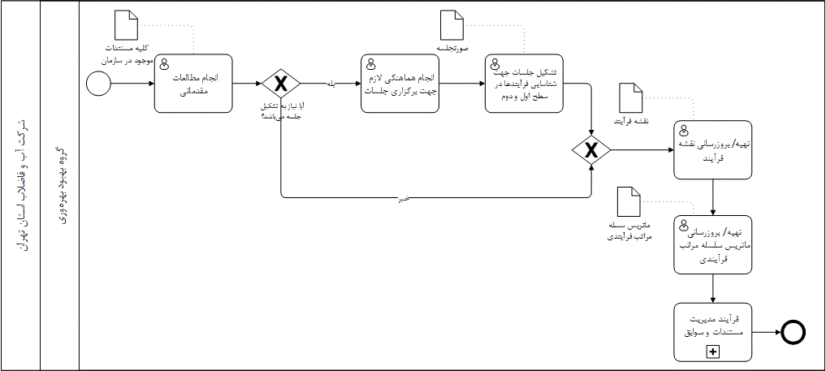
شرکت آب و فاضلاب استان تهران
مدل فعالیت
نام فعالیت | شناسایی فرآیندها | كد مدل فعالیت | BM-012101

BM-012102

شرکت آب و فاضلاب استان تهران
مدل فعالیت
نام فعالیت | تشریح فرآیندها | كد مدل فعالیت | BM-012102

BM-012103
شرکت آب و فاضلاب استان تهران
مدل فعالیت
نام فعالیت | تعیین ضریب تاثیر فرآیندها | كد مدل فعالیت | BM-012103

BM-012104
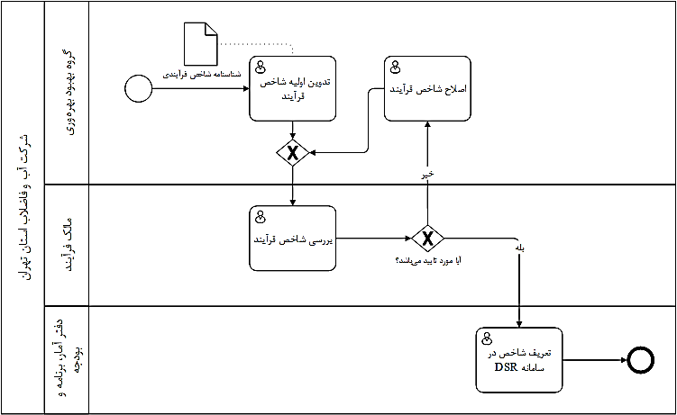
شرکت آب و فاضلاب استان تهران
مدل فعالیت
نام فعالیت | تدوین/ بروزرسانی شاخص‌های ارزیابی فرآیند | كد مدل فعالیت | BM-012104

BM-012205

شرکت آب و فاضلاب استان تهران
مدل فعالیت
نام فعالیت | ارزیابی عملکرد فرآیندها و تجزیه و تحلیل داده‌های فرآیندی | كد مدل فعالیت | BM-012105

شناسنامه شاخص‌های فرآیندی
شرکت آب و فاضلاب استان تهران
شناسنامه شاخص‌های فرآیندی
نام فرآيند |  |  |  | كد فرايند

ردیف |  | 1 | 2 | 3 | 4
عنوان شاخص
نوع شاخص | کارایی
 | اثربخشی
ذینفع | عنوان
 | درون سازمانی
 | سازمان بالادستی
 | مشتریان
مرجع
نحوه محاسبه شاخص
معیار پذیرش
دوره انجام پایش
ابزار پایش/ اندازه گیری
مستندات مرتبط
نوع گزارش
بانک اطلاعاتی ثبت گزارش
مسئول ارائه گزارش
مسئول بررسی و تحلیل

